固定資産税負担額
 | 45. 固定資産税負担額（人口１人当たり）

 | 時点 2019(R1)年度（毎年） |  |  |  |  |  |  | 平 均 値 |  |  |  | 68,266
 | 単位 円 |  |  |  |  |  |  | 標準偏差 |  |  |  | 34,403
 | 市町村名 | 指標 | 順位 |  | #REF! | 備考 | 市町村名 | 指標 | 順位 |  | #REF! | 備考

 | 市町村平均 | 68,266 |  | － |  |  | 八街市 | 42,097 |  | 51
 | 千葉市 | 70,857 |  | 12 |  |  | 印西市 | 103,056 |  | 8
 | 銚子市 | 57,930 |  | 27 |  |  | 白井市 | 60,209 |  | 23
 | 市川市 | 61,187 |  | 21 |  |  | 富里市 | 52,826 |  | 37
 | 船橋市 | 56,962 |  | 28 |  |  | 南房総市 | 54,641 |  | 31
 | 館山市 | 51,298 |  | 39 |  |  | 匝瑳市 | 46,771 |  | 46
 | 木更津市 | 58,664 |  | 26 |  |  | 香取市 | 54,392 |  | 32
 | 松戸市 | 49,069 |  | 42 |  |  | 山武市 | 51,740 |  | 38
 | 野田市 | 68,184 |  | 15 |  |  | いすみ市 | 47,910 |  | 43
 | 茂原市 | 64,080 |  | 19 |  |  | 大網白里市 | 39,966 |  | 54
 | 成田市 | 152,708 |  | 2 |  |  | 酒々井町 | 66,008 |  | 16
 | 佐倉市 | 53,564 |  | 34 |  |  | 栄町 | 44,559 |  | 49
 | 東金市 | 53,993 |  | 33 |  |  | 神崎町 | 50,378 |  | 40
 | 旭市 | 47,112 |  | 44 |  |  | 多古町 | 69,757 |  | 13
 | 習志野市 | 61,399 |  | 20 |  |  | 東庄町 | 46,859 |  | 45
 | 柏市 | 60,493 |  | 22 |  |  | 九十九里町 | 41,772 |  | 52
 | 勝浦市 | 65,831 |  | 17 |  |  | 芝山町 | 242,547 |  | 1
 | 市原市 | 85,327 |  | 9 |  |  | 横芝光町 | 50,327 |  | 41
 | 流山市 | 55,962 |  | 29 |  |  | 一宮町 | 53,531 |  | 35
 | 八千代市 | 54,807 |  | 30 |  |  | 睦沢町 | 53,509 |  | 36
 | 我孫子市 | 46,198 |  | 47 |  |  | 長生村 | 58,705 |  | 25
 | 鴨川市 | 65,737 |  | 18 |  |  | 白子町 | 59,238 |  | 24
 | 鎌ケ谷市 | 41,557 |  | 53 |  |  | 長柄町 | 117,863 |  | 6
 | 君津市 | 119,778 |  | 5 |  |  | 長南町 | 78,792 |  | 10
 | 富津市 | 129,578 |  | 3 |  |  | 大多喜町 | 73,163 |  | 11
 | 浦安市 | 112,532 |  | 7 |  |  | 御宿町 | 69,737 |  | 14
 | 四街道市 | 42,734 |  | 50 |  |  | 鋸南町 | 46,148 |  | 48
 | 袖ケ浦市 | 122,328 |  | 4

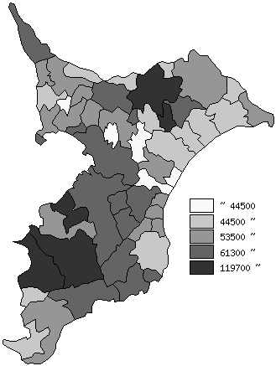
 | 市町村平均の推移
平成27年度 | 62571
平成28年度 | 64393
平成29年度 | 66077
平成30年度 | 66757
令和元年度 | 68266

《備 考》 ・資料出所 総務省「市町村別決算状況調」 ・算出方法 固定資産税歳入総額÷住民基本台帳人口(R2.1.1)

